Diagramme d’activité
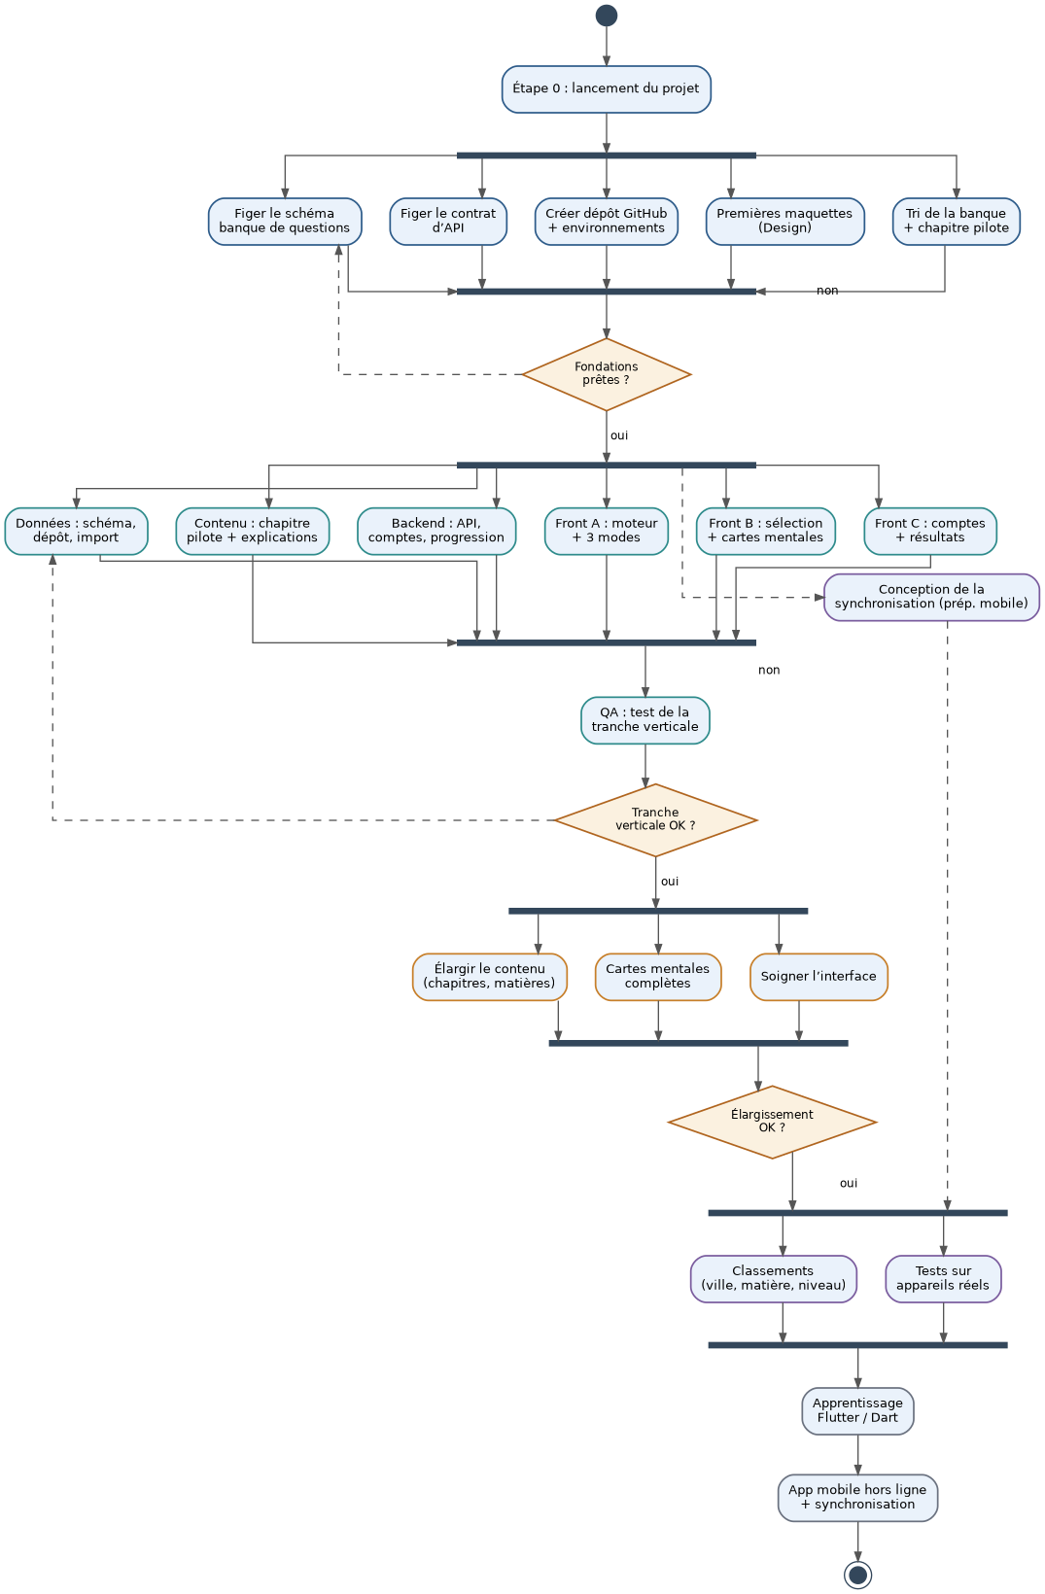
Diagramme d’activité du projet
Barres = travail en parallèle entre groupes ; losanges = jalons de décision ; flèches pointillées = préparation menée en parallèle.

